Instrução
INSTRUÇÃO PARA PREENCHIMENTO
 | Este formulário deve ser respondido apenas pelos Agentes QUE NÃO QUEIRAM que a Câmara realize a alteração cadastral de Consumidor Especial para Consumidor Livre por possuir alguma condição impeditiva. Para os casos em que não houver manifestação de condição impeditiva ou os agentes não realizarem a solicitação de modelagem, as unidades consumidoras terão sua condição alterada de especial para livre de forma automática pela CCEE, excetuando-se os já citados casos de descaracterização de comunhão.
1 | Nas colunas de identificação (B a I), as informações devem ser preenchidas de acordo com o registro de informações na Plataforma Cadastral - Minhas Empresas, tanto para o Representante quanto para o Representado (caso houver). Segue print da tela da plataforma, indicando onde essas informações podem ser encontradas.
 | 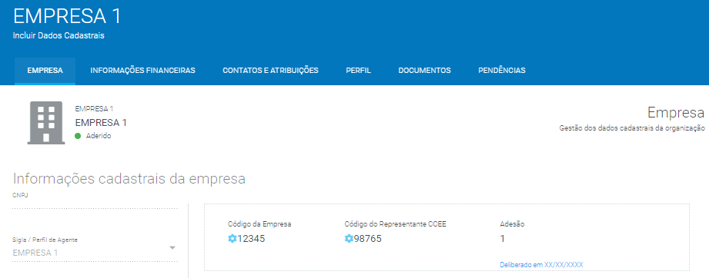
2 | Caso o agente seja autorepresentado, não será necessário preencher as colunas de F a I.
3 | O campo de CNPJ deve ser preenchido apenas com números.
4 | Para casos de representação operacional no âmbito da CCEE, a empresa responsável pela gestão dos agentes aderidos deve preencher uma única planilha com as informações de todos os agentes sob sua gestão.
5 | O envio do formulário deve ser feito através de chamado ativo com o seguinte assunto "PRT 514/18 - Condição Impeditiva"
6 | Exemplo:

 | De acordo com as informações preenchidas acima, a CCEE concluirá que:

 | A EMPRESA 1 (detentora do CNPJ 1111111111111, do Código da Empresa nº 12345 e do Código Representante Operacional CCEE nº 98765), que representa a EMPRESA A (detentora do CNPJ 2222222222222, do Código da Empresa nº 11111 e do Código Representante Operacional CCEE nº 22222), deseja que a CCEE mantenha os seguintes ativos como Consumidores Especiais: (i) nº 121212 e 212121, pois há Perda de Elegibilidade de Comunhão Futura; (ii) o ativo nº 131313, pois há Previsão da Redução de Demanda da Unidade Elegível.

 | A EMPRESA 1, que representa a EMPRESA B (detentora do CNPJ 3333333333333, do Código da Empresa nº 33333 e do Código Representante Operacional CCEE nº 44444), deseja que a CCEE mantenha os seguintes ativos como Consumidores Especiais: (i) nº 313131, pois há Perda de Elegibilidade de Comunhão Futura; (ii) o ativo nº 323232, pois há Previsão da Redução de Demanda da Unidade Elegível; (iii) o ativo nº 343434, por um motivo de Garantia de Requisito Futuro de Comunhão em Decorrência de Aumento de Demanda; (iv) os ativos nº 414141 e 424242, pelo MOTIVO A , preenchido pelo agente.

 | A EMPRESA 1, que representa a EMPRESA C (detentora do CNPJ 4444444444444, do Código da Empresa nº 55555 e do Código Representante Operacional CCEE nº 66666), deseja que a CCEE mantenha os seguintes ativos como Consumidores Especiais: (i) nº 313131, pelo motivo de Gestão Estratégica de Clientes.

Preenchimento
FORMULÁRIO PARA MANIFESTAÇÃO DE CONDIÇÕES IMPEDITIVAS
Este formulário deve ser respondido apenas pelos Agentes QUE NÃO QUEIRAM que a Câmara realize a alteração cadastral de Consumidor Especial para Consumidor Livre por possuir alguma condição impeditiva. Para os casos em que não houver manifestação de condição impeditiva ou os agentes não realizarem a solicitação de modelagem, as unidades consumidoras terão sua condição alterada de especial para livre de forma automática pela CCEE, excetuando-se os já citados casos de descaracterização de comunhão.
CNPJ do Representante | Sigla do Representante | Código da Empresa do Representante | Código Representante Operacional CCEE do Representante | As colunas de F a I devem ser preenchidas apenas em caso de representação de Agentes na CCEE, caso contrário os campos devem permanecer vazios. |  |  |  | Os números dos ativos (informado no SigaCCEE) que possuem condição impeditiva devem ser preenchidos abaixo na respectiva coluna de seu impeditivo. |  |  |  |  | Caso possua uma condição impeditiva não citada nas colunas de J a N, apresente-o na célula abaixo e indique os ativos que são impactados por esta condição.
 |  |  |  | CNPJ do Representado | Sigla do Representado | Código da Empresa do Representado | Código Representante Operacional CCEE do Representado | Perda de elegibilidade de comunhão futura | Previsão da redução de demanda da unidade elegível | Garantia de requisito futuro de comunhão em decorrência de redução de demanda | Garantia de requisito futuro de comunhão em decorrência de aumento de demanda | Gestão estratégica de Clientes | Outro motivo 1 | Outro motivo 2

